Software Defect Report Template
SOFTWARE DEFECT REPORT TEMPLATE |  |  |  | http://bit.ly/2UqesFD
DEFECT ID | TITLE | DESCRIPTION / SUMMARY | ENVIRONMENT | STEPS TO REPRODUCE | SCREENSHOT | DEFECT SEVERITY | DEFECT PRIORITY | REPORTED BY | ASSIGNED TO | STATUS | RESOLUTION | DATE REPORTED | DATE OF FIX | SEVERITY | DEFECT PRIORITY | STATUS
1. | Граматична помилка в інтерфейсі | Замість кнопки Edit - Edjit | Windows 10 | Відкрити програму ListBoxer |  | Low | Low |  |  | Open |  |  |  | Showstopper | Critical | Open
2. | Не відкривається файл | Не відкривається файл ListBoxSpecification, невірне розширення | Windows 10 | відкрити файл ListBoxSpecification.docx |  | Major | High |  |  | Open |  |  |  | Major | High | Resolved
3. | Не працює довідка в програмі | Пункт contents в help та кнопка " ? " не працює, відкривається браузер з довідкою про те що ця функція не підримується на windows 10 | Windows 10 | Натиснути на кнопку " ? " й далі на будь-яку кнопку інтерфейсу програми або help -> contents |  | Minor | Medium |  |  | Open |  |  |  | Minor | Medium | Closed
4. | Помилка в інтерфейсі | Невірно вказаний останній числовий діапазон 300-9999, потрібно 301-9999 | Windows 10 | Обрати режим роботи в alphabetic або numeric, або обидва й натиснути на кнопку Range | 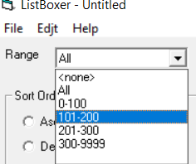 | Low | Low |  |  |  |  |  |  | Low | Low
5. | Помилка в роботі програми | можна додати до списку пусту строку | Windows 10 | натиснути add to list нічого не вводячи в поле | 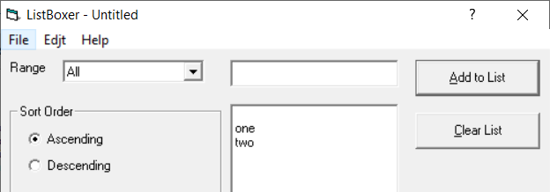
6. | Помилка в роботі програми | Режим сортуваня descending сортує не правильно | Windows 10 | Додати елементи до списку та обрати режим descending | 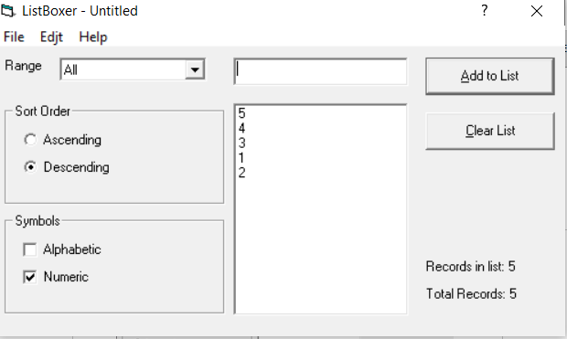
7. | Помилка в роботі програми | Коли в усписку тільки одне значення, то кнопка очистити список не доступна | Windows 10 | Додати до списку лише 1 елемент
8. | Помилка в інтерфейсі та роботі | Коли відкриваешь файл списку то заголвок файлу не змінюється на назву файлу | Windows 10 | Відкрити файл списку через меню File - Open | 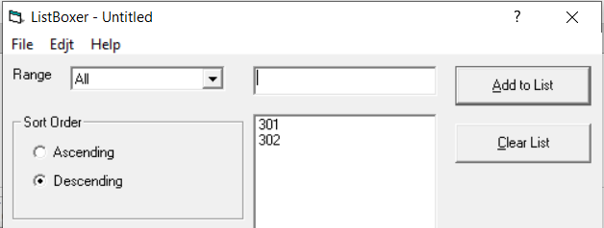
9. | Помилка в роботі програми | Не працюють ctrl + x, ctrl +c, ctrl +v | Windows 10 | Спробувати використати комбінації клавіш під час редагування поля для введення елменту в список
10. | Не створюється асоція розширення файлу с програмою | Після створення файлу, він не відкривається. | Windows 10 | Зберегти файл та відкрити його | 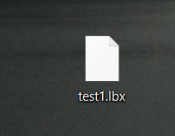
11. | Файл відкривається некоректно | Перший запис файлу не завантажуэться, хоч в файлі він присутній | Windows 10 | Відкрити збережний в програмі файл | 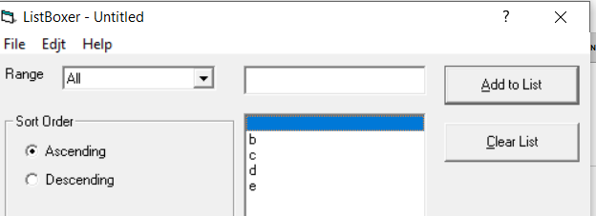
12. | Файл відривається не коректно | Якщо в програмі вже введений список то після видкриття файлу в початок додасться пуста строка | Windows 10 | Створити список та відкрити файл | 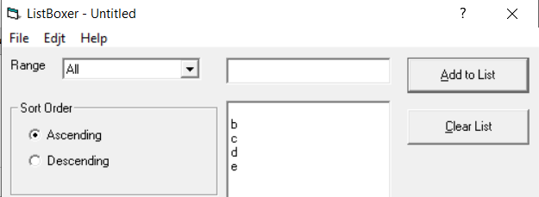
13. | При використанні ctrl + z | ctrl + z повертаэ лише візуально елементи до списку, тобто після додавання нового елементу вони елементи які повернуті через ctrl + z зникнуть | Windows 10 | Додати до списку, видалити, натиснути ctrl +z , додати нові елементи
14. | Помилка в роботі програми | Після введеня 15 елементів, 1 елемент не враховується в їх підрахуванні | Windows 10 | додати быльше 15 елементыв
15. | помилка в інтерфейсі | В полі Range пустий рядок | Windows 10 | натиснути кнопку range | 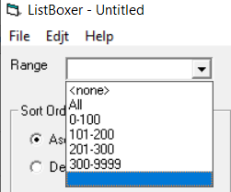
16. | помилка в інтерфейсі | Версія записана через кому | Windows 10 | Help -> about ListBoxer | 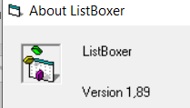
17. | При закритті не пропонує хберегти файл | Якщо закривати програму через хрестик, то не пропонує зберегти файл | Windows 10 | Додати список, натиснути крестик
18. | Кнопка працює не коректно | Якщо закривати файл через меню File - Exit, то при запронуванні збереження файлу при натисненні кнопка отмена файл всерівно закривається | Windows 10 | Створити список, ctrl +q ,отмена
19. | Помилка в керуванні ТАВ | При керуванні ТАВ'ом не вибирається область sort order | Windows 10 | натискати клавішу TAB
20. | Можна ввести некоректні дані | Файл можна редагувати через блокнот й вводити некоректні дані | Windows 10 | Відкрити файл через текстовий редактор
21 | Вставка некоректних даних | Через контексне меню на пкм можна вставляти некоректні дані | Windows 10 | пкм - вставить | 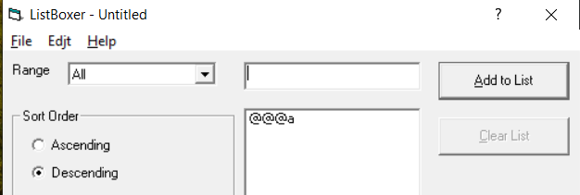
22 | Невірний діапазон | Можна ввести значення 10000, хоч максимальне 9999 | Windows 10 | Ввести 10000 до списку
23 | Фільтр працює не коректно | Якщо забрати галочку в numeric, воно всеодно буде відображити записи з цифрами | Windows 10 | Ввести дані з двума галочками в symbols й забрати одну галочку | 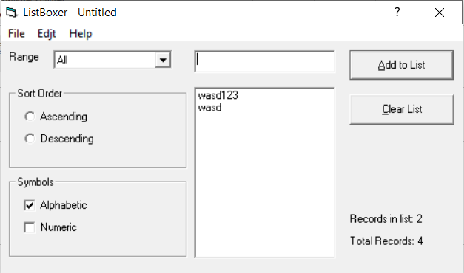
24 | Помилка в інтерфейсі | Написано LisBoxer замість ListBoxer | Windows 10 | Help -> about ListBoxer | 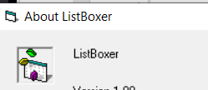
25 | Клавіша enter | Клавіша enter завжди додає новий елемент, навіть якщо ТАВ'ом обрана інша кнопка | Windows 10 | Натиснути enter
26
27
28
29
30

